自己申告書
自己申告書
 |  |  |  |  |  | 年 月 日

 |  | 私どもは、この求人申込みの時点において、職業安定法に規定する求人不受理の対象に該当いたしません。

 |  |  | 事業所名

 |  |  | 事業所所在地

 |  |  | 代表者名

 | ◇この自己申告書についての説明事項◇ （１）以下のチェックシートの項目に１つでも該当する場合には、職業安定法に規定する求人不受理 に該当します。 （２）この自己申告書に記載した内容に変更があった場合は、速やかに修正の上提出してください。 （３）申告内容が事実と異なる場合は、職業安定法第48条の３第２項及び第３項の規定に基づき、 厚生労働大臣又は都道府県労働局長による勧告及び公表の対象となります。

 | チェックシート

 |  | 以下に該当する場合は、チェック欄にレ点（「✔」）を記入してください。なお、以下のうち１つでも該当する場合は、求人不受理の対象となります。 ※項目４については、求人不受理の対象ではありませんが、該当する事業所には職業紹介を行うことができません。

 |  | １．労働基準法および最低賃金法関係

 |  | （１）過去１年間に２回以上同一の対象条項（※1、2）違反 行為により、労働基準監督署から是正勧告を受け、

 |  |  |  | a | 当該違反行為を是正していない。

 |  |  |  | b | 是正してから６カ月が経過していない。

 |  | （２）違法な長時間労働を繰り返している企業として企業名が 公表され、

 |  |  |  | a | 当該違反行為を是正していない。

 |  |  |  | b | 是正してから６カ月が経過していない。

 |  | （３）対象条項違反行為に係る事件が送検かつ公表され

 |  |  |  | a | 当該違反行為を是正していない。

 |  |  |  | b | 送検後１年が経過していない。

 |  |  |  | c | 是正してから６カ月が経過していない。
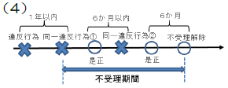
 |  | （４）求人不受理期間中に再度同一の対象条項違反により、 労働基準監督署による是正勧告を受けており、その後、

 |  |  |  | a | 当該違反行為を是正していない。

 |  |  |  | b | 是正してから６カ月が経過していない。

 |  | ２．職業安定法、労働施策総合推進法、男女雇用機会均等法 及び育児・介護休業法関係

 |  | （１）対象条項（※3、4、5、6）違反の是正を求める勧告又は 改善命令に従わず、企業名が公表（注1）され、

 |  |  |  | a | 当該違反行為を是正していない。

 |  |  |  | b | 是正してから６カ月が経過していない。

 |  |  | （注１）職業安定法第48条の３第３項、労働施策総合推進法第33条第２項、男女雇用機会均等法第30条又は育児・介 護休業法第56条の２の規定による公表。

 |  | （２）求人不受理期間中に再度同一の対象条項違反により、 ①需給調整事業課（室）による助言や指導、勧告、 ②雇用均等室による助言や指導、勧告を受けており、その後、

 |  |  |  | a | 当該違反行為を是正していない。

 |  |  |  | b | 是正してから６カ月が経過していない。
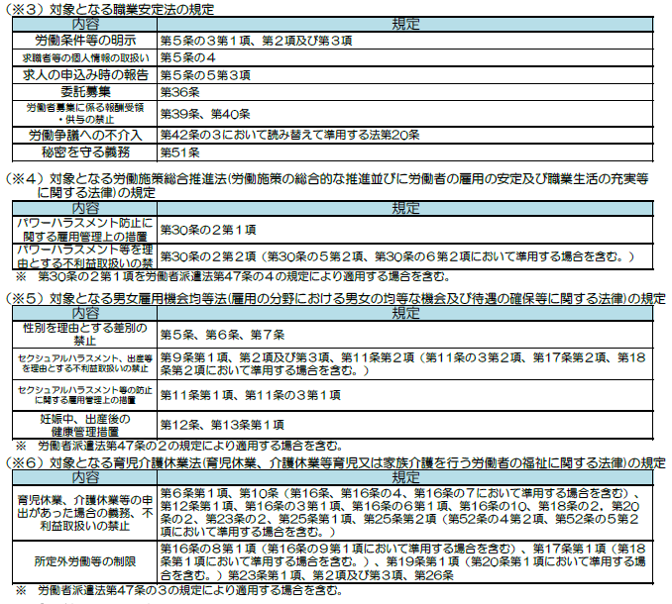

 |  | ３．その他の不受理事由

 |  |  |  | a | 暴力団員（注２）に該当する。

 |  |  |  | b | 法人の場合、役員の中に暴力団員がいる。

 |  |  |  | c | 暴力団員が自身（又は法人）の事業活動を支配している。
 |  |  |  | （注２）暴力団員による不当な行為の防止等に関する法律第２条６号に規定する暴力団員をいう。

 |  | ４．その他（求人不受理のためのチェック項目ではありませんが、ご確認ください。）

 |  | 職業紹介事業者は、同盟罷業（ストライキ）又は作業所閉鎖（ロックアウト）が行われている事業所に対して職業紹介を行ってはならないこととされていますので、該当する場合はチェックをお願いします。

 |  |  |  |  | 事業所において、同盟罷業又は作業閉鎖が行われている。

